campione
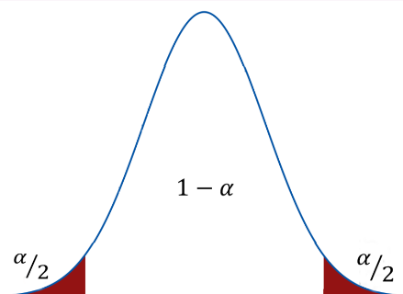
id | Sesso | Cittadinanza | Età
1 | F | italiano | 69 | numerosità campionaria | 50
2 | F | straniero | 32 | media campionaria | 51.44
3 | F | straniero | 56 | varianza campionaria | 451.68
4 | F | italiano | 52 | deviazione standard campionaria | 21.25
 | F | italiano | 19 | standard error | 3.01
6 | M | italiano | 22 | gradi di libertà | 49
7 | F | straniero | 65 | alfa | 0.05
8 | M | italiano | 28 | t | 2.010
9 | M | italiano | 6 | limite inferiore | 45.400
10 | F | straniero | 73 | limite superiore | 57.480
11 | F | straniero | 54
12 | F | italiano | 89
13 | M | italiano | 54
14 | F | straniero | 69
15 | F | italiano | 25
16 | F | italiano | 43
17 | F | italiano | 49
18 | F | italiano | 86
19 | F | italiano | 44
20 | F | italiano | 60
21 | F | straniero | 41
22 | M | straniero | 44
23 | M | italiano | 66
24 | F | straniero | 43
25 | M | straniero | 37
26 | F | italiano | 89
27 | M | italiano | 50
28 | F | italiano | 79
29 | M | italiano | 37
30 | M | italiano | 72
31 | F | italiano | 67
32 | M | italiano | 48
33 | M | italiano | 19
34 | M | italiano | 59
35 | M | italiano | 46
36 | F | italiano | 35
37 | M | italiano | 61
38 | F | straniero | 35
39 | M | italiano | 77
40 | F | italiano | 88
41 | M | italiano | 47
42 | F | italiano | 62
43 | F | italiano | 75
44 | F | straniero | 38
45 | M | italiano | 16
46 | F | straniero | 45
47 | F | italiano | 77
48 | F | italiano | 17
49 | M | straniero | 32
50 | M | italiano | 75

